关系图
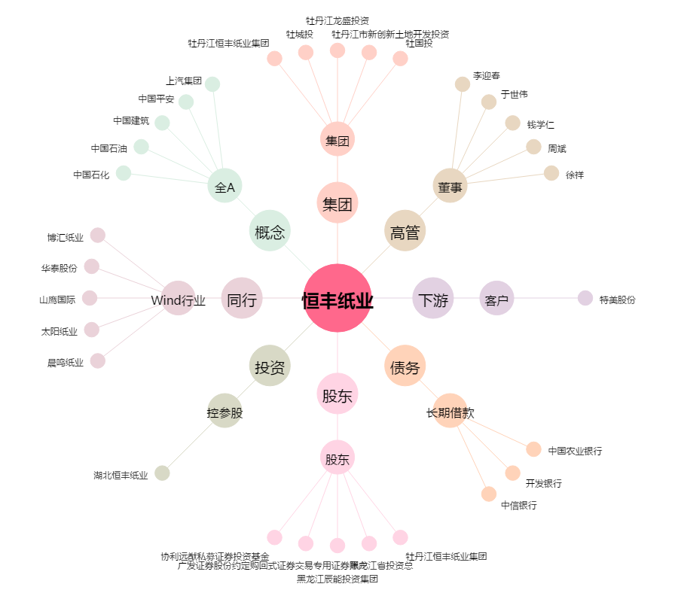
恒丰纸业[600356.SH] - 关系概览图

